Solicitud gráfica
 | Área: | Matemáticas |  |  | Fecha:
 | Grado: | 10
 | Título del tema: | Funciones |  |  | ¿Cuaderno de estudio o recurso? | Cuaderno de Estudio
 | Editor: | Josué Malagón |  |  |  | M9B

 | Código guión o recurso: | MA_10_01_CO | ← Para determinar este código, visite la hoja de Ayuda
 |  |  |  |  | ESPECIFICACIÓN DE ARCHIVOS A ENTREGAR
Núm. | Archivo Shutterstock o ruta en web | Imagen para: | Tipo | Formato | Nombre imagen SMALL | Tamaño imagen SMALL | Nombre imagen ZOOM | Tamaño imagen ZOOM | Descripción | Observaciones
IMG01 | Ver observaciones | Cuaderno de Estudio | Ilustración | Horizontal | MA_10_01_CO_IMG01_small | 526 x 370 px | MA_10_01_CO_IMG01_zoom | 800 x 600 px | Crear un par de conjuntos M (de Madres) y H (de Hijos) y una relación entre conjuntos como la que se puede ver en observaciones, en la que Mercedes es madre de Carlos, Laura y Mauricio, Gilma es madre de Diana, César y Rubén, mientras que Alicia es madre de Rocío. Así, en el conjunto M están Mercedes, Gilma y Alicia, mientras que en el conjunto H están todos los demás.
IMG02 | Ver observaciones | Cuaderno de Estudio | Ilustración | Horizontal | MA_10_01_CO_IMG02_small | 526 x 370 px | MA_10_01_CO_IMG02_zoom | 800 x 600 px | Crear un par de conjuntos D (de Diagonales) y P (de Polígonos) y una relación entre conjuntos como la que se muestra en observaciones, En la que a cada tipo de polígono, se le asigna la cantidad de diagonales correspondiente. NO OLVIDAR: Cambiar los nombres de los conjuntos. NO OLVIDAR: Incluir el número 0 y el 1 en el conjunto de números. NO OLVIDAR: Incluir polígonos cóncavos y no regulares. Los triángulos tendrán correspondencia con el 0 Los cuadriláteros con el 2, Los pentágonos con el 5, Los hexágonos con el 9 y, en general, un polígono de n lados con el número n(n-3)/2 El conjunto de salida siempre ponerlo en color rojo, y el llegada en color azul.
IMG03 | Ver observaciones | Cuaderno de Estudio | Ilustración | Horizontal | MA_10_01_CO_IMG03_small | 526 x 370 px | MA_10_01_CO_IMG03_zoom | 800 x 600 px | La imagen debe quedar muy similar a la siguiente, FAVOR HACER VERDES LAS FLECHAS, La selección de colores rojo y azul para los conjuntos de salida y llegada y de verde o naranja no es arbitraria, se usa todo el tiempo para identificar DominIo, codominio y Rango, además para identificar la ubicación de los conjuntos en las diferentes representaciones | 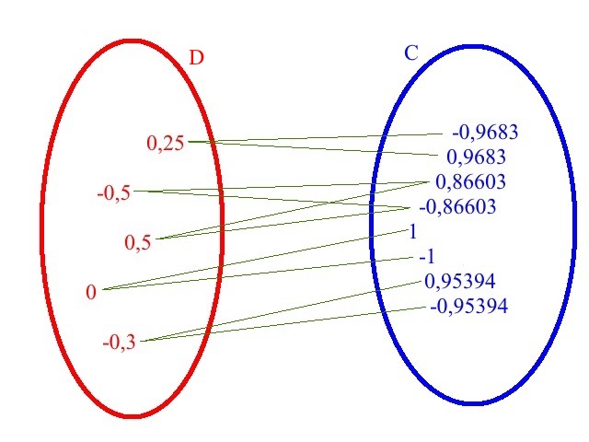
IMG04 | Ver observaciones | Cuaderno de Estudio | Ilustración | Horizontal | MA_10_01_CO_IMG04_small | 526 x 370 px | MA_10_01_CO_IMG04_zoom | 800 x 600 px | Del mismo modo que en la imagen, dejar el mismo conjunto de partida N rojo, pero en el de llegada poner los respectivos números de Fibonacci. (Es decir , el listado azul es 1,1, 2, 3, 5, 8, 13, 21, 34, 55, 377, 610 y 196418). No olvidar: poner en desorden los números de Fibonacci. Hacer VERDES las flechas de asignación | 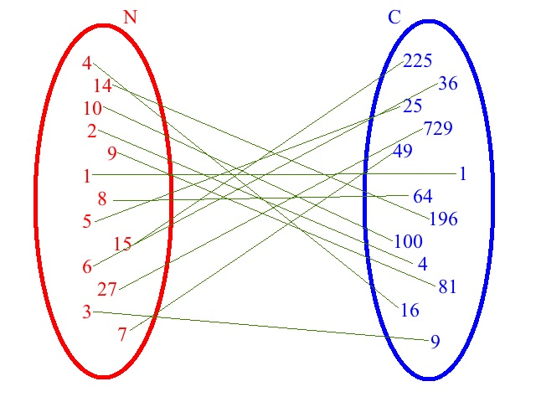
IMG05 | Ver observaciones | Cuaderno de Estudio | Ilustración | Horizontal | MA_10_01_CO_IMG05_small | 526 x 370 px | MA_10_01_CO_IMG05_zoom | 800 x 600 px | Crear una representación entre dos conjuntos N y C, no ordenados de números naturales y cuadrados, con sus correspondencias puestas como flechas (VERDES), como l que se ve en observaciones.
IMG06 | Ver observaciones | Cuaderno de Estudio | Ilustración | Horizontal | MA_10_01_CO_IMG06_small | 526 x 370 px | MA_10_01_CO_IMG06_zoom | 800 x 600 px | 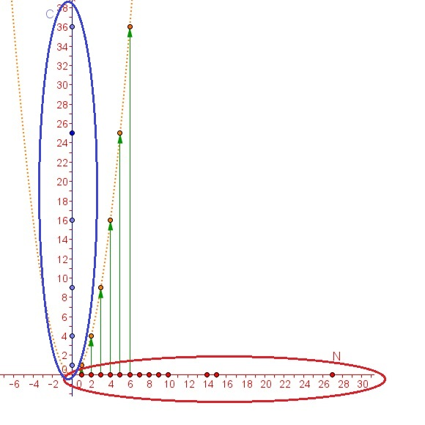 | Esta gráfica se construyó como una captura de pantalla desde el archivo de Geogebra que indica el tránsito entre la representación conjuntista y la gráfica de la función y=f(x)=xcuadrado; MANTENER los colores de la gráfica de ejemplo y colocar los nombres de los ejes del plano cartesiano en mayúscula e itálica.
IMG07 | Ver observaciones | Cuaderno de Estudio | Ilustración | Horizontal | MA_10_01_CO_IMG07_small | 526 x 370 px | MA_10_01_CO_IMG07_zoom | 800 x 600 px | 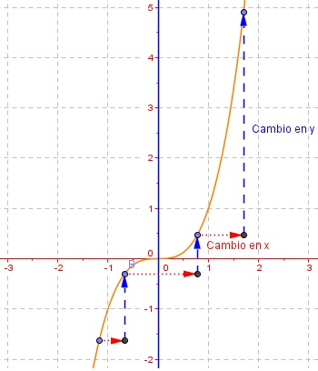
IMG08 | Ver observaciones | Cuaderno de Estudio | Ilustración | Horizontal | MA_10_01_CO_IMG08_small | 526 x 370 px | MA_10_01_CO_IMG08_zoom | 800 x 600 px | 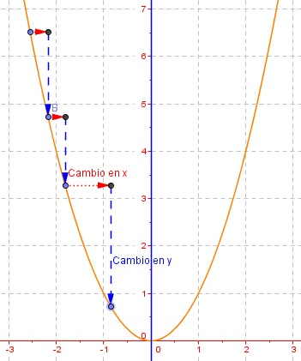
IMG09 | Ver observaciones | Cuaderno de Estudio | Ilustración | Horizontal | MA_10_01_CO_IMG09_small | 526 x 370 px | MA_10_01_CO_IMG09_zoom | 800 x 600 px | 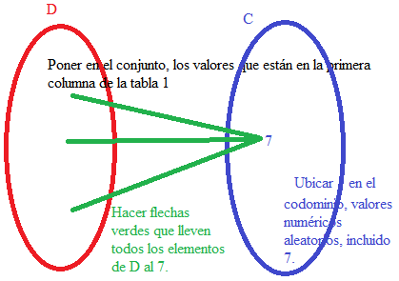
IMG10 | Ver observaciones | Cuaderno de Estudio | Ilustración | Horizontal | MA_10_01_CO_IMG10_small | 526 x 370 px | MA_10_01_CO_IMG10_zoom | 800 x 600 px | 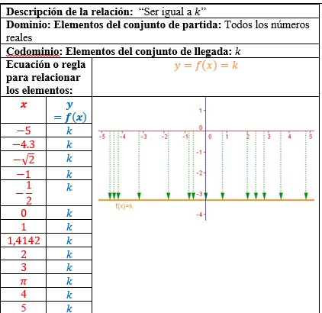
IMG11 | Ver observaciones | Cuaderno de Estudio | Ilustración | Horizontal | MA_10_01_CO_IMG11_small | 526 x 370 px | MA_10_01_CO_IMG11_zoom | 800 x 600 px | 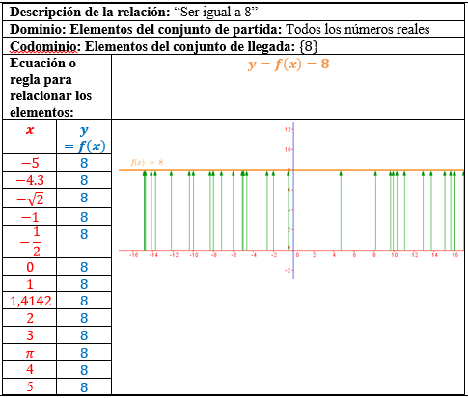
IMG12 | Ver observaciones | Cuaderno de Estudio | Ilustración | Horizontal | MA_10_01_CO_IMG12_small | 526 x 370 px | MA_10_01_CO_IMG12_zoom | 800 x 600 px | 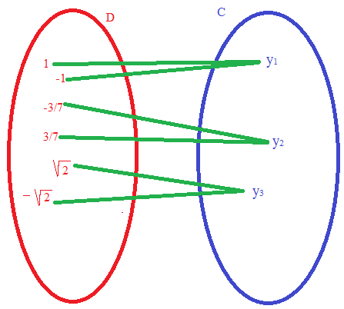
IMG13 | Ver observaciones | Cuaderno de Estudio | Ilustración | Horizontal | MA_10_01_CO_IMG13_small | 526 x 370 px | MA_10_01_CO_IMG13_zoom | 800 x 600 px | 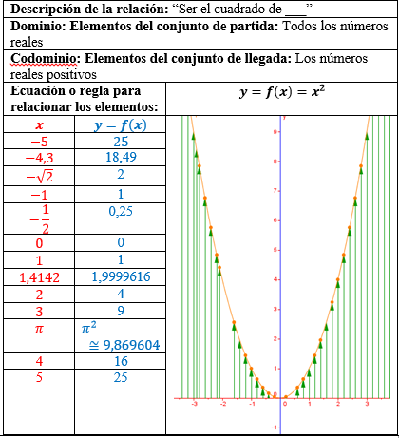
IMG14 | Ver observaciones | Cuaderno de Estudio | Ilustración | Horizontal | MA_10_01_CO_IMG14_small | 526 x 370 px | MA_10_01_CO_IMG14_zoom | 800 x 600 px | 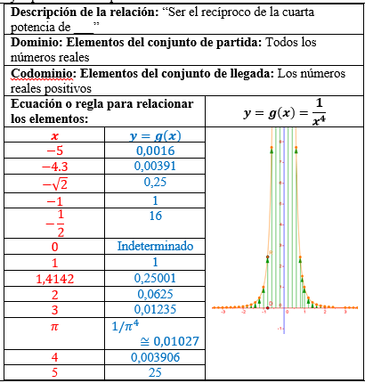
IMG15 | Ver observaciones | Cuaderno de Estudio | Ilustración | Horizontal | MA_10_01_CO_IMG15_small | 526 x 370 px | MA_10_01_CO_IMG15_zoom | 800 x 600 px | 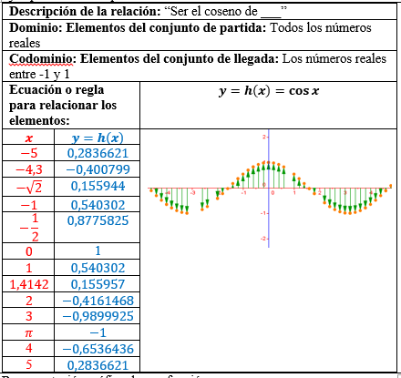
IMG16 | Ver observaciones | Cuaderno de Estudio | Ilustración | Horizontal | MA_10_01_CO_IMG16_small | 526 x 370 px | MA_10_01_CO_IMG16_zoom | 800 x 600 px | 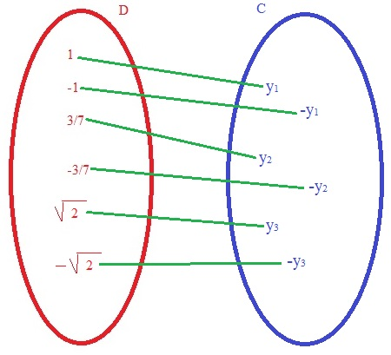
IMG17 | Ver observaciones | Cuaderno de Estudio | Ilustración | Horizontal | MA_10_01_CO_IMG17_small | 526 x 370 px | MA_10_01_CO_IMG17_zoom | 800 x 600 px | 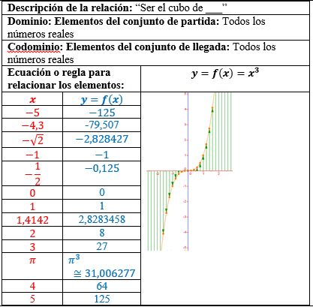
IMG18 | Ver observaciones | Cuaderno de Estudio | Ilustración | Horizontal | MA_10_01_CO_IMG18_small | 526 x 370 px | MA_10_01_CO_IMG18_zoom | 800 x 600 px | 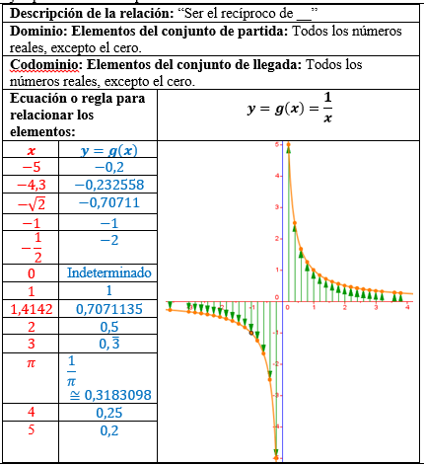
IMG19 | Ver observaciones | Cuaderno de Estudio | Ilustración | Horizontal | MA_10_01_CO_IMG19_small | 526 x 370 px | MA_10_01_CO_IMG19_zoom | 800 x 600 px | 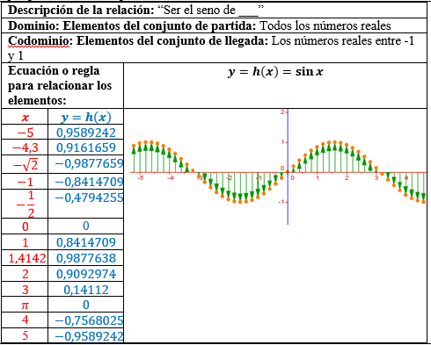
IMG20 | Ver observaciones | Cuaderno de Estudio | Ilustración | Horizontal | MA_10_01_CO_IMG20_small | 526 x 370 px | MA_10_01_CO_IMG20_zoom | 800 x 600 px | 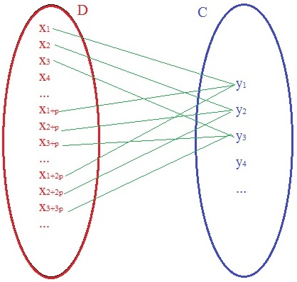
IMG21 | Ver observaciones | Cuaderno de Estudio | Ilustración | Horizontal | MA_10_01_CO_IMG21_small | 526 x 370 px | MA_10_01_CO_IMG21_zoom | 800 x 600 px

